상품제안서
아이콘 해킹방지 여권케이스 | 상품코드: S26124

 |  |  |  |  |  |  | 02-713-8555 | www.synergygift.co.kr
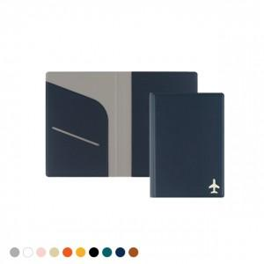 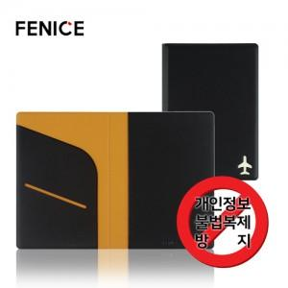

【상세/제작정보】 | <p><span style="font-size: 18.6667px;">* 기본 OPP포장 무료</span>​</p>

【인쇄/포장옵션】 | 불박, 금박, 풀칼라 / OPP(비닐)

【공급단가】 | 수량 | 50~ | 100~ | 500~ | 1,000~ | 3,000~
*VAT별도 | 단가 | 6,240원 | 5,260원 | 5,000원 | 4,660원 | 4,340원

【상품 URL】 | https://www.synergygift.co.kr:443/src/goods_detail.php?gdno=26124

